DASHBOARD
LOGO
DASHBOARD LOGÍSTICA
Selecione o Mês:

Abaixo
Acima
Meta

DESEMPENHO NA GESTÃO DE TRANSPORTES

 | Abaixo | Acima | Meta | Tamanho
 | #N/A | 98% | 97% | 2%
Acuracidade No Conhecimento De Frete
 | Abaixo | Acima | Meta | Tamanho
 | #N/A | 99% | 98% | 2%
Utilização Da Capacidade De Carga Dos Caminhões
 | Atual | Previsto
JAN | 98% | 97%
FEV | 97% | 97%
MAR | 98% | 97%
ABR | 94% | 97%
MAI | 99% | 97%
JUN |  | 97%
JUL |  | 97%
AGO |  | 97%
SET |  | 97%
OUT |  | 97%
NOV |  | 97%
DEZ |  | 97%
 | Atual | Previsto
JAN | 90% | 98%
FEV | 95% | 98%
MAR | 99% | 98%
ABR | 99% | 98%
MAI | 97% | 98%
JUN |  | 98%
JUL |  | 98%
AGO |  | 98%
SET |  | 98%
OUT |  | 98%
NOV |  | 98%
DEZ |  | 98%

DESEMPENHO NO ATENDIMANTO DO PEDIDO DO CLIENTE

 | Abaixo | Acima | Meta | Tamanho
 | 98% | #N/A | 99% | 2%
Entregas No Prazo
 | Abaixo | Acima | Meta | Tamanho
 | 96% | #N/A | 100% | 2%
Satisfação Do Cliente
 | Atual | Previsto
JAN | 100% | 99%
FEV | 99% | 99%
MAR | 98% | 99%
ABR | 95% | 99%
MAI | 99% | 99%
JUN |  | 99%
JUL |  | 99%
AGO |  | 99%
SET |  | 99%
OUT |  | 99%
NOV |  | 99%
DEZ |  | 99%
 | Atual | Previsto
JAN | 100% | 99%
FEV | 99% | 99%
MAR | 98% | 99%
ABR | 95% | 99%
MAI | 99% | 99%
JUN |  | 99%
JUL |  | 99%
AGO |  | 99%
SET |  | 99%
OUT |  | 99%
NOV |  | 99%
DEZ |  | 99%

DESEMPENHO NA GESTÃO DE ESTOQUE

Acuracidade Do Inventário
Dock To Stock Time
 | Abaixo | Acima | Meta | Tamanho
 | 97% | #N/A | 100% | 2%
 | Abaixo | Acima | Meta | Tamanho
 | 1:00:00 | #N/A | 2:00:00 | 0:02:00
 | Atual | Previsto
JAN | 95% | 100%
FEV | 96% | 100%
MAR | 97% | 100%
ABR | 98% | 100%
MAI | 99% | 100%
JUN |  | 100%
JUL |  | 100%
AGO |  | 100%
SET |  | 100%
OUT |  | 100%
NOV |  | 100%
DEZ |  | 100%
 | Atual | Previsto
JAN | 3:00:00 | 2:00:00
FEV | 4:00:00 | 2:00:00
MAR | 1:00:00 | 2:00:00
ABR | 1:00:00 | 2:00:00
MAI | 2:00:00 | 2:00:00
JUN |  | 2:00:00
JUL |  | 2:00:00
AGO |  | 2:00:00
SET |  | 2:00:00
OUT |  | 2:00:00
NOV |  | 2:00:00
DEZ |  | 2:00:00

Gráfico
Gráfico de Barras Empilhado

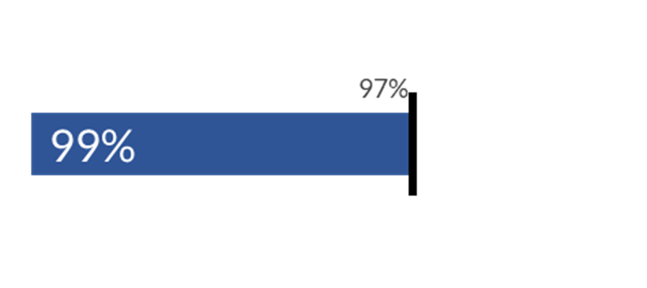
Desempenho (Gráfico Coluna Empilhada)
Meta (Caixa de Texto)

Auxiliar, base para a marca de meta (Gráfico Coluna Empilhada transparente)

Valor Atual (Caixa de Texto)

Marca Meta (Gráfico Coluna Empilhada)

